总览
日常巡检总览

日期 |  | 总体状态
主机检查 |  | 数据库检查
日志检查 |  | 硬件指示灯
业务量（全天）
CPU负载 | crmdb01平均： 峰值： crmdb02 平均： 峰值：
crmdb01
crmdb02
内存使用率 | 49%
磁盘IO | crmdb01读 均值：12101.7KB/s 峰值：355345KB/s 写 均值：4992.3KB/s 峰值：99980.4KB/s IOPS 均值：1418.9 峰值：43099.8 crmdb02 读 均值：9359.2KB/s 峰值：294397.9KB/s 写 均值：6450.2KB/s 峰值：765225.4KB/s IOPS 均值：1629 峰值：42469.8 |  | :
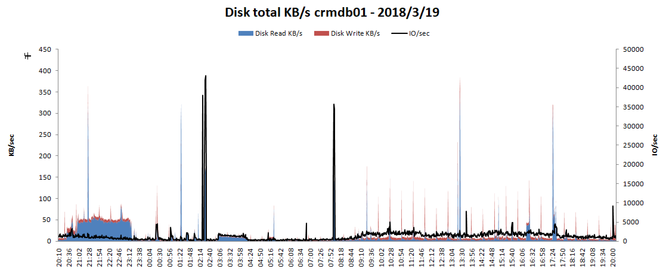 crmdb01
crmdb02

